亏损统计
-140 | 140
-200 | 200 | 亏损区间
-200 | 200 | 100-500 | 13
-220 | 220 | 501-1000 | 22
-330 | 330 | 1001-1500 | 14
-350 | 350 | 1501-2000 | 2
-360 | 360 | 2001-2500 | 0
-410 | 410
-420 | 420
-420 | 420
-430 | 430
-450 | 450
-480 | 480
-530 | 530
-560 | 560
-570 | 570
-610 | 610
-610 | 610
-620 | 620
-680 | 680
-700 | 700
-770 | 770
-790 | 790
-800 | 800
-810 | 810
-830 | 830
-890 | 890
-890 | 890
-890 | 890
-910 | 910
-960 | 960
-970 | 970
-970 | 970
-970 | 970
-1000 | 1000
-1010 | 1010
-1010 | 1010
-1020 | 1020
-1040 | 1040
-1050 | 1050
-1060 | 1060
-1060 | 1060
-1100 | 1100
-1150 | 1150
-1260 | 1260
-1300 | 1300
-1380 | 1380
-1380 | 1380
-1460 | 1460
-1620 | 1620
-1760 | 1760

资金管理
RB9999 短期指标交易系统资金管理
账户资金 | 30,000.00 | 初始资金
风险系数 | 13.50 | 每一笔交易可以接受的最大亏损金额
最大预估亏损金额 | 1,063.00 | 交易策略每一手交易可以接受的最大亏损金额
最大预估亏损金额放大系数 | 0.90 | 下一笔交易可能比会超出之前最大亏损金额的系数
每笔平均盈利 | 2,231.00 | 每笔平均盈利=总盈利29010÷交易次数13
每笔平均亏损 | 1,063.00 | 每笔平均亏损=总亏损9570÷交易次数9
可以买入的数量 | 2.01 | （账户余额×风险比率）/最大预估亏损金额*系数=参与交易的合约数量
RB9999 短期指标交易系统资金管理(连续最大预估亏损额)
连续亏损次数 | 账户资金 | 可以买入的数量
1 | 25,950.00 | 1
2 | 23,930.30 | 1
3 | 21,910.60 | 1
4 | 19,890.90 | 1
5 | 17,871.20 | 1
6 | 15,851.50 | 1
7 | 13,831.80 | 0
8 | 13,831.80 | 0
9 | 13,831.80 | 0
10 | 13,831.80 | 0
11 | 13,831.80 | 0
RB9999 短期指标交易系统资金管理 (亏损金额=最大预估亏损金额，系统策略=60%，每笔平均盈利=2231）
交易次数 | 账户资金 | 可以买入的数量
1 | 34,473.71 | 2
2 | 38,935.71 | 2
3 | 43,397.71 | 2
4 | 47,859.71 | 3
5 | 54,552.71 | 3
6 | 61,245.71 | 4
7 | 53,166.91 | 3
8 | 47,107.81 | 3
9 | 41,048.71 | 2
10 | 37,009.31 | 2
11 | 41,471.31 | 2
12 | 45,933.31 | 3
13 | 52,626.31 | 3
14 | 59,319.31 | 3
15 | 66,012.31 | 4
16 | 74,936.31 | 5
17 | 64,837.81 | 4
18 | 56,759.01 | 3
19 | 50,699.91 | 3
20 | 44,640.81 | 2
21 | 49,102.81 | 3
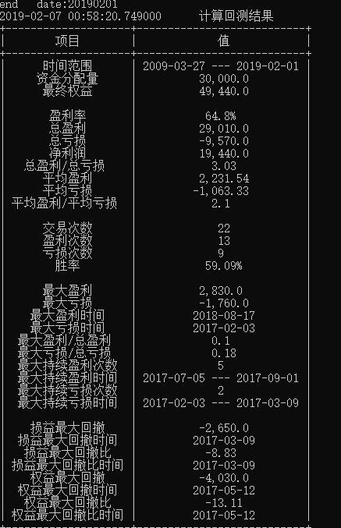
22 | 55,795.81 | 3
RB9999 短期指标交易系统资金管理 (亏损金额=1063，系统策略=60%，每笔平均盈利=2231）
交易次数 | 账户资金 | 可以买入的数量
1 | 34,473.71 | 2
2 | 38,935.71 | 2
3 | 43,397.71 | 2
4 | 47,859.71 | 3
5 | 54,552.71 | 3
6 | 61,245.71 | 4
7 | 56,993.71 | 3
8 | 53,804.71 | 3
9 | 50,615.71 | 3
10 | 47,426.71 | 3
11 | 54,119.71 | 3
12 | 60,812.71 | 4
13 | 69,736.71 | 4
14 | 78,660.71 | 5
15 | 89,815.71 | 6
16 | 103,201.71 | 6
17 | 96,823.71 | 6
18 | 90,445.71 | 6
19 | 84,067.71 | 5
20 | 78,752.71 | 5
21 | 89,907.71 | 6
22 | 103,293.71 | 6
RB9999 短期指标交易系统资金管理（实际交易）
交易次数 / 卖平交易时间 | 账户资金 | 可以买入的数量
1 / 20181225 | 29570 | 1
2 / 20190211 | 31780 | 2
3 / 20190325 | 30500 | 2
4 / 20190508 | 28360 | 1
5 / 20190529 | 28170 | 1

